180608
Front-Dent cikkszám | Megnevezés | Tartalom | Nettó Eur | Bruttó Eur | Nettó Ft | Bruttó Ft
 |  |  | 315 | 1.27 |  | 1.27
HN01-001 | Zirix Kit (Zirconium dioxide gyökér csap) | 6x3 Zirix+4 előfúró | 160.84 | 204.27 | 50665 | 64345
HN01-002 | Zirix utántöltő S2 | 3 Zirix | 23.70 | 30.10 | 7465 | 9481
HN01-003 | Zirix utántöltő S3Ø | 3 Zirix | 23.70 | 30.10 | 7465 | 9481
HN01-004 | Zirix utántöltő M3 | 3 Zirix | 23.70 | 30.10 | 7465 | 9481
HN01-005 | Zirix utántöltő M4 | 3 Zirix | 23.70 | 30.10 | 7465 | 9481
HN01-006 | Zirix utántöltő L4 | 3 Zirix | 23.70 | 30.10 | 7465 | 9481
HN01-007 | Zirix utántöltő L5 | 3 Zirix | 23.70 | 30.10 | 7465 | 9481
HN01-100 | Zirix előfúró L2 | 3 előfúró | 17.23 | 21.88 | 5428 | 6894
HN01-101 | Zirix előfúró L3 | 3 előfúró | 17.23 | 21.88 | 5428 | 6894
HN01-102 | Zirix előfúró L4 | 3 előfúró | 17.23 | 21.88 | 5428 | 6894
HN01-103 | Zirix előfúró L5 | 3 előfúró | 17.23 | 21.88 | 5428 | 6894
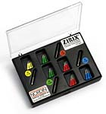
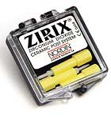

HN02-001 | Glassix Kit | 3x6 Glassix +3 előfúró | 71.81 | 91.20 | 22621 | 28729
HN02-002 | Glassix utántöltő No1. Ø1.1mm | 6 Glassix | 14.36 | 18.24 | 4523 | 5744
HN02-003 | Glassix utántöltő No2. Ø1.2mm | 6 Glassix | 14.36 | 18.24 | 4523 | 5744
HN02-004 | Glassix utántöltő No3. Ø1.35mm | 6 Glassix | 14.36 | 18.24 | 4523 | 5744
HN02-005 | Glassix utántöltő No4. Ø1.5mm | 6 Glassix | 14.36 | 18.24 | 4523 | 5744
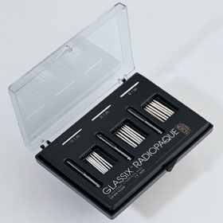
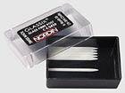

HN02-100 | Carbonite Kit | 3x6 Carbonite + 3 előfúró | 64.63 | 82.07 | 20357 | 25853
HN02-101 | Carbonite utántöltő No1. Ø1.1mm | 6 Carbonite | 12.93 | 16.42 | 4073 | 5173
HN02-102 | Carbonite utántöltő No2. Ø1.2mm | 6 Carbonite | 12.93 | 16.42 | 4073 | 5173
HN02-103 | Carbonite utántöltő No3. Ø1.35mm | 6 Carbonite | 12.93 | 16.42 | 4073 | 5173
HN02-104 | Carbonite utántöltő No4. Ø1.5mm | 6 Carbonite | 12.93 | 16.42 | 4073 | 5173
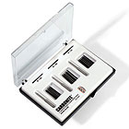
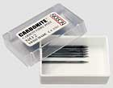

HN02-200 | Előfúró Glassixhoz és Carbonite-hoz L1 | 1 előfúró | 5.74 | 7.29 | 1807 | 2295
HN02-201 | Előfúró Glassixhoz és Carbonite-hoz L2 | 1 előfúró | 5.74 | 7.29 | 1807 | 2295
HN02-202 | Előfúró Glassixhoz és Carbonite-hoz L3 | 1 előfúró | 5.74 | 7.29 | 1807 | 2295
HN02-203 | Előfúró Glassixhoz és Carbonite-hoz L4 | 1 előfúró | 5.74 | 7.29 | 1807 | 2295

HN02-300 | Glassix +Plus Kit | 4x5 Glassix +Plus + 4x1 előfúró + 1 Pilot fúró | 152.24 | 193.34 | 47955 | 60903
HN02-301 | Glassix +Plus utántöltő No 1: ø1.2-ø0.6 | 10db | 50.27 | 63.84 | 15835 | 20110
HN02-302 | Glassix +Plus utántöltő No 2: ø1.5-ø0.8 | 10db | 50.27 | 63.84 | 15835 | 20110
HN02-303 | Glassix +Plus utántöltő No 3: ø1.8-ø0.9 | 10db | 50.27 | 63.84 | 15835 | 20110
HN02-304 | Glassix +Plus utántöltő No 4: ø2.0-ø1.0 | 10db | 50.27 | 63.84 | 15835 | 20110
HN02-310 | Glassix +Plus előfúró No 1 | 1 db | 7.18 | 9.12 | 2263 | 2874
HN02-311 | Glassix +Plus előfúró No 2 | 1 db | 7.18 | 9.12 | 2263 | 2874
HN02-312 | Glassix +Plus előfúró No 3 | 1 db | 7.18 | 9.12 | 2263 | 2874
HN02-313 | Glassix +Plus előfúró No 4 | 1 db | 7.18 | 9.12 | 2263 | 2874
HN02-320 | Glassix +Plus Pilot fúró | 1 db | 5.74 | 7.29 | 1807 | 2295
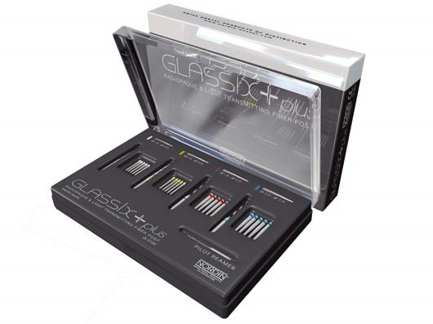

HN07-120 | Lamel cement | 6g + 10 hegy | 61.04 | 77.52 | 19227 | 24418
HN07-121 | Applikációs csőrök Lamel-hez | 10 db | 14.36 | 18.24 | 4524 | 5745
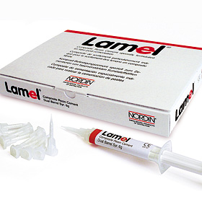
 | Composite Resin Cement üvegszálas csapok ragasztásához

HN03-001 | Aranyozott hengeres Cross fejű csapkészlet 60db | 20x3 Screw posts + 2 Keys | 28.72 | 36.47 | 9046 | 11488
HN03-002 | Aranyozott hengeres Cross fejű csapkészlet 120db | 20x6 Screw posts + 2 Keys | 45.96 | 58.37 | 14478 | 18387
HN03-003 | Aranyozott hengeres Cross fejű csapkészlet 240db | 20x12 Screw posts + 2 Keys | 68.94 | 87.55 | 21715 | 27578
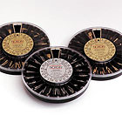

HN03-004 | Aranyozott hengeres Cross fejű csap S1 | 12 pulpáris csap | 3.38 | 4.29 | 1064 | 1351
HN03-005 | Aranyozott hengeres Cross fejű csap S2 | 12 pulpáris csap | 3.38 | 4.29 | 1064 | 1351
HN03-006 | Aranyozott hengeres Cross fejű csap S3 | 12 pulpáris csap | 3.38 | 4.29 | 1064 | 1351
HN03-007 | Aranyozott hengeres Cross fejű csap S4 | 12 pulpáris csap | 3.38 | 4.29 | 1064 | 1351
HN03-008 | Aranyozott hengeres Cross fejű csap S5 | 12 pulpáris csap | 3.38 | 4.29 | 1064 | 1351
HN03-009 | Aranyozott hengeres Cross fejű csap S6 | 12 pulpáris csap | 3.38 | 4.29 | 1064 | 1351
HN03-010 | Aranyozott hengeres Cross fejű csap M1 | 12 pulpáris csap | 3.38 | 4.29 | 1064 | 1351
HN03-011 | Aranyozott hengeres Cross fejű csap M2 | 12 pulpáris csap | 3.38 | 4.29 | 1064 | 1351
HN03-012 | Aranyozott hengeres Cross fejű csap M3 | 12 pulpáris csap | 3.38 | 4.29 | 1064 | 1351
HN03-013 | Aranyozott hengeres Cross fejű csap M4 | 12 pulpáris csap | 3.38 | 4.29 | 1064 | 1351
HN03-014 | Aranyozott hengeres Cross fejű csap M5 | 12 pulpáris csap | 3.38 | 4.29 | 1064 | 1351
HN03-015 | Aranyozott hengeres Cross fejű csap M6 | 12 pulpáris csap | 3.38 | 4.29 | 1064 | 1351
HN03-016 | Aranyozott hengeres Cross fejű csap L1 | 12 pulpáris csap | 3.38 | 4.29 | 1064 | 1351
HN03-017 | Aranyozott hengeres Cross fejű csap L2 | 12 pulpáris csap | 3.38 | 4.29 | 1064 | 1351
HN03-018 | Aranyozott hengeres Cross fejű csap L3 | 12 pulpáris csap | 3.38 | 4.29 | 1064 | 1351
HN03-019 | Aranyozott hengeres Cross fejű csap L4 | 12 pulpáris csap | 3.38 | 4.29 | 1064 | 1351
HN03-020 | Aranyozott hengeres Cross fejű csap L5 | 12 pulpáris csap | 3.38 | 4.29 | 1064 | 1351
HN03-021 | Aranyozott hengeres Cross fejű csap L6 | 12 pulpáris csap | 3.38 | 4.29 | 1064 | 1351
HN03-022 | Aranyozott hengeres Cross fejű csap XL4 | 12 pulpáris csap | 3.38 | 4.29 | 1064 | 1351
HN03-023 | Aranyozott hengeres Cross fejű csap XL6 | 12 pulpáris csap | 3.38 | 4.29 | 1064 | 1351
HN03-300 | Nordin előfúró Ass S 1-6 | 6 előfúró | 34.47 | 43.78 | 10859 | 13791
HN03-301 | Nordin előfúró Ass L 1-6 | 6 előfúró | 34.47 | 43.78 | 10859 | 13791
HN03-302 | Nordin előfúró S1 | 3 előfúró | 17.21 | 21.86 | 5421 | 6885
HN03-303 | Nordin előfúró S2 | 3 előfúró | 17.21 | 21.86 | 5421 | 6885
HN03-304 | Nordin előfúró S3 | 3 előfúró | 17.21 | 21.86 | 5421 | 6885
HN03-305 | Nordin előfúró S4 | 3 előfúró | 17.21 | 21.86 | 5421 | 6885
HN03-306 | Nordin előfúró S5 | 3 előfúró | 17.21 | 21.86 | 5421 | 6885
HN03-307 | Nordin előfúró S6 | 3 előfúró | 17.21 | 21.86 | 5421 | 6885
HN03-308 | Nordin előfúró L1 | 3 előfúró | 17.21 | 21.86 | 5421 | 6885
HN03-309 | Nordin előfúró L2 | 3 előfúró | 17.21 | 21.86 | 5421 | 6885
HN03-310 | Nordin előfúró L3 | 3 előfúró | 17.21 | 21.86 | 5421 | 6885
HN03-311 | Nordin előfúró L4 | 3 előfúró | 17.21 | 21.86 | 5421 | 6885
HN03-312 | Nordin előfúró L5 | 3 előfúró | 17.21 | 21.86 | 5421 | 6885
HN03-313 | Nordin előfúró L6 | 3 előfúró | 17.21 | 21.86 | 5421 | 6885
HN03-400 | Nordin behajtó kulcs (Holoow) | 1 kulcs | 2.17 | 2.75 | 682 | 866
HN03-401 | Nordin Cross kulcs | 1 kulcs | 2.17 | 2.75 | 682 | 866
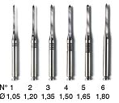

HN06-001 | Nordin Titan parapulpáris csap készlet 0,6mm | 12 csap + 1 fúró | 10.77 | 13.68 | 3392 | 4308
HN06-002 | Nordin Titan parapulpáris csap utántöltő 0,6mm | 100 csap + 4 fúró | 86.17 | 109.44 | 27144 | 34473
HN06-003 | Nordin Titan parapulpáris csap készlet 0,75mm | 12 csap + 1 fúró | 10.77 | 13.68 | 3392 | 4308
HN06-004 | Nordin Titan parapulpáris csap utántöltő 0,75mm | 100 csap + 4 fúró | 86.17 | 109.44 | 27144 | 34473
HN06-005 | Nordin Titan parapulpáris csap előfúró 0,6mm | 1 fúró | 4.31 | 5.47 | 1357 | 1723
HN06-006 | Nordin Titan parapulpáris csap előfúró 0,75mm | 1 fúró | 4.31 | 5.47 | 1357 | 1723
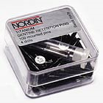
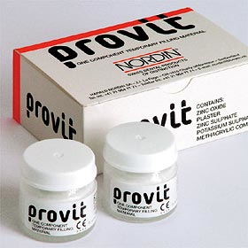

HN07-100 | Provit-nyálrakötő ideiglenes tömőanyag | 28g | 10.77 | 13.68 | 3392 | 4308

